Batuv kanal 2013
Výsledky sčítání cyklistů a pěších na cyklostezce "Baťův kanál v roce 2013

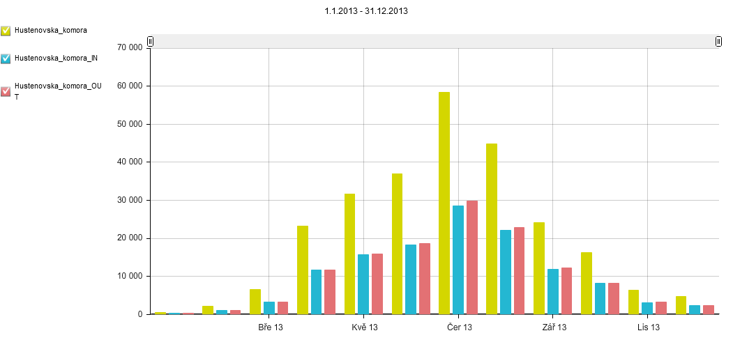
Měsíc | Hustenovska_komora | Hustenovska_komora_IN | Hustenovska_komora_OUT | Měsíční počty cyklistů a pěších vč. směrů
leden 2013 (od 14.1.) | 582 | 284 | 298
2013-02-01 | 2,210 | 1,113 | 1,097
2013-03-01 | 6,580 | 3,336 | 3,244
2013-04-01 | 23,324 | 11,622 | 11,702
2013-05-01 | 31,755 | 15,786 | 15,969
2013-06-01 | 37,027 | 18,371 | 18,656
2013-07-01 | 58,331 | 28,559 | 29,772
2013-08-01 | 44,877 | 22,059 | 22,818
2013-09-01 | 24,186 | 11,923 | 12,263
2013-10-01 | 16,296 | 8,138 | 8,158
2013-11-01 | 6,412 | 3,136 | 3,276
2013-12-01 | 4,686 | 2,308 | 2,378
Celkem 2013 | 256,266 | 126,635 | 129,631

Souhrn 01-12/2013 | Hustenovska_komora | Hustenovska_komora_IN | Hustenovska_komora_OUT
Celkem | 256,266 | 126,635 | 129,631
Den s nejvyšší návštěvností | Stř 08. Kvě 2013 (3 449) | Stř 08. Kvě 2013 (1 701) | Stř 08. Kvě 2013 (1 748)
Den s nejnižší návštivností | Ned 27. Led 2013 (11) | Pát 18. Led 2013 (3) | Ned 27. Led 2013 (7)
Nejfrekventovanější den | Neděle | Neděle | Neděle
Hodinový průměr | 30 | 15 | 15
Denní průměr | 728 | 360 | 368
Měsíční průměr | 21,356 | 10,553 | 10,803

Rozložení počtu cyklistů a pěších dle dnů v týdnu (v %) |  |  |  | Rozložení počtu cyklistů a pěších dle hodin (v %)

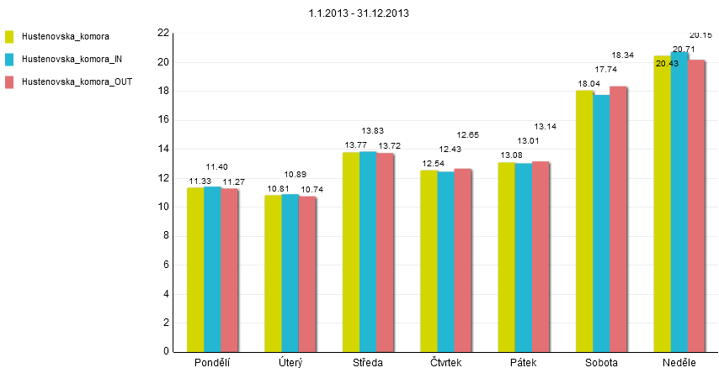
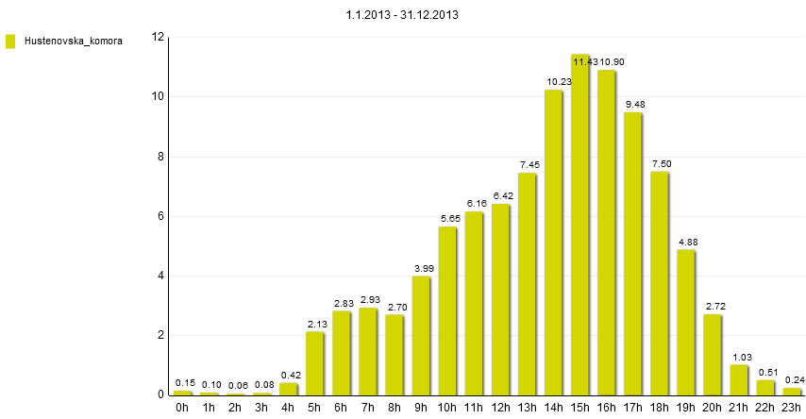

Vybrané ukazatele počtu cyklistů a pěších (po měsících) |  |  |  | Denní počty cyklistů a pěších vč. směrů (po měsících)

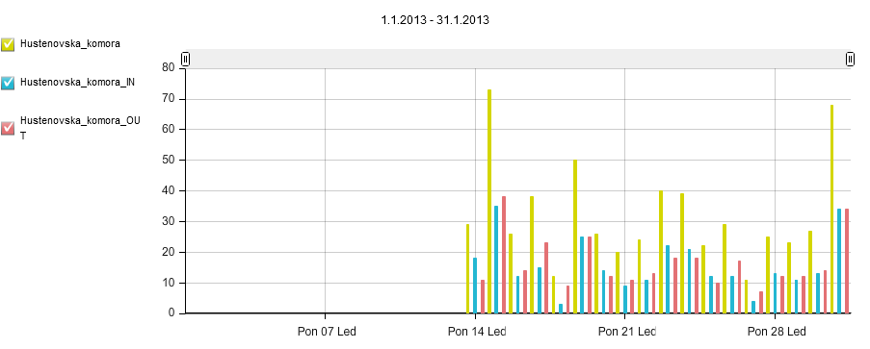
Souhrn 01/2013 (od 14.1.) | Hustenovska_komora | Hustenovska_komora_IN | Hustenovska_komora_OUT
Celkem | 582 | 284 | 298
Den s nejvyšší návštěvností | Úte 15. Led 2013 (73) | Úte 15. Led 2013 (35) | Úte 15. Led 2013 (38)
Den s nejnižší návštivností | Ned 27. Led 2013 (11) | Pát 18. Led 2013 (3) | Ned 27. Led 2013 (7)
Nejfrekventovanější den | Čtvrtek | Čtvrtek | Čtvrtek
Hodinový průměr | 1 | 1 | 1
Denní průměr | 32 | 16 | 17
Měsíční průměr | 582 | 284 | 298

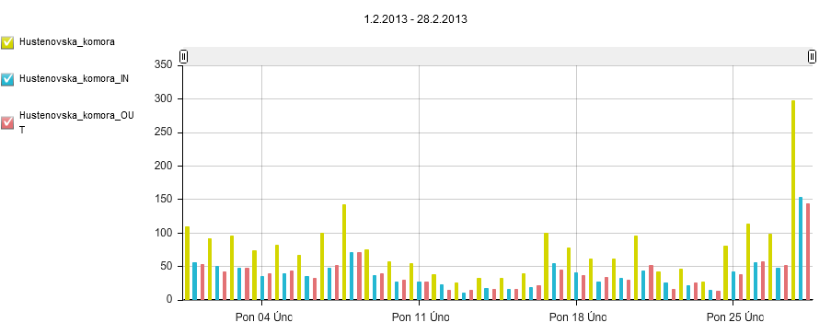
Souhrn 02/2013 | Hustenovska_komora | Hustenovska_komora_IN | Hustenovska_komora_OUT
Celkem | 2,210 | 1,113 | 1,097
Den s nejvyšší návštěvností | Čtv 28. Úno 2013 (297) | Čtv 28. Úno 2013 (153) | Čtv 28. Úno 2013 (144)
Den s nejnižší návštivností | Stř 13. Úno 2013 (25) | Stř 13. Úno 2013 (10) | Ned 24. Úno 2013 (13)
Nejfrekventovanější den | Čtvrtek | Čtvrtek | Čtvrtek
Hodinový průměr | 3 | 2 | 2
Denní průměr | 79 | 40 | 39
Měsíční průměr | 2,210 | 1,113 | 1,097

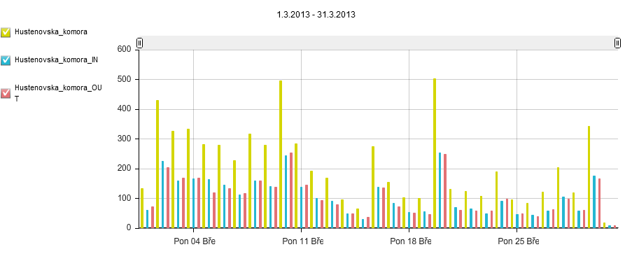
Souhrn 03/2013 | Hustenovska_komora | Hustenovska_komora_IN | Hustenovska_komora_OUT
Celkem | 6,580 | 3,336 | 3,244
Den s nejvyšší návštěvností | Stř 20. Bře 2013 (503) | Stř 20. Bře 2013 (254) | Ned 10. Bře 2013 (253)
Den s nejnižší návštivností | Ned 31. Bře 2013 (18) | Ned 31. Bře 2013 (9) | Ned 31. Bře 2013 (9)
Nejfrekventovanější den | Sobota | Sobota | Sobota
Hodinový průměr | 9 | 4 | 4
Denní průměr | 212 | 108 | 105
Měsíční průměr | 6,580 | 3,336 | 3,244

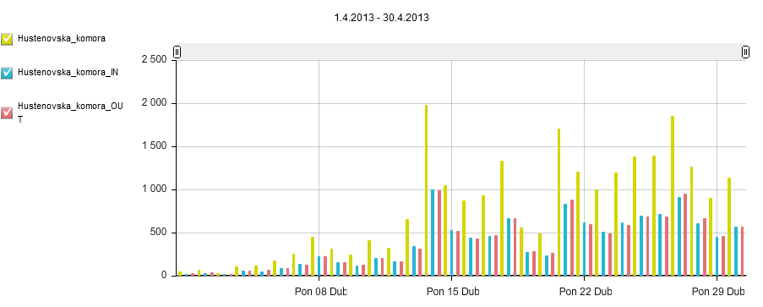
Souhrn 04/2013 | Hustenovska_komora | Hustenovska_komora_IN | Hustenovska_komora_OUT
Celkem | 23,324 | 11,622 | 11,702
Den s nejvyšší návštěvností | Ned 14. Dub 2013 (1 980) | Ned 14. Dub 2013 (997) | Ned 14. Dub 2013 (983)
Den s nejnižší návštivností | Stř 03. Dub 2013 (27) | Stř 03. Dub 2013 (13) | Stř 03. Dub 2013 (14)
Nejfrekventovanější den | Neděle | Neděle | Neděle
Hodinový průměr | 32 | 16 | 16
Denní průměr | 777 | 387 | 390
Měsíční průměr | 23,324 | 11,622 | 11,702

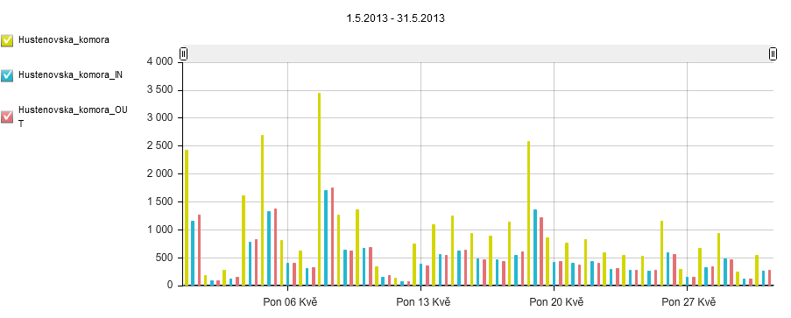
Souhrn 05/2013 | Hustenovska_komora | Hustenovska_komora_IN | Hustenovska_komora_OUT
Celkem | 31,755 | 15,786 | 15,969
Den s nejvyšší návštěvností | Stř 08. Kvě 2013 (3 449) | Stř 08. Kvě 2013 (1 701) | Stř 08. Kvě 2013 (1 748)
Den s nejnižší návštivností | Ned 12. Kvě 2013 (137) | Ned 12. Kvě 2013 (72) | Ned 12. Kvě 2013 (65)
Nejfrekventovanější den | Středa | Středa | Středa
Hodinový průměr | 43 | 21 | 21
Denní průměr | 1,024 | 509 | 515
Měsíční průměr | 31,755 | 15,786 | 15,969

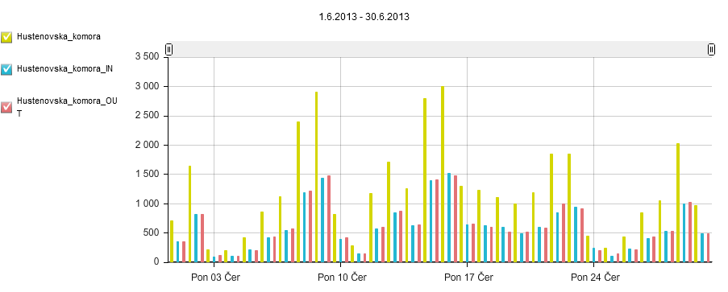
Souhrn 06/2013 | Hustenovska_komora | Hustenovska_komora_IN | Hustenovska_komora_OUT
Celkem | 37,027 | 18,371 | 18,656
Den s nejvyšší návštěvností | Ned 16. Čer 2013 (2 997) | Ned 16. Čer 2013 (1 514) | Ned 16. Čer 2013 (1 483)
Den s nejnižší návštivností | Úte 04. Čer 2013 (206) | Pon 03. Čer 2013 (94) | Úte 04. Čer 2013 (103)
Nejfrekventovanější den | Neděle | Neděle | Neděle
Hodinový průměr | 51 | 26 | 26
Denní průměr | 1,234 | 612 | 622
Měsíční průměr | 37,027 | 18,371 | 18,656

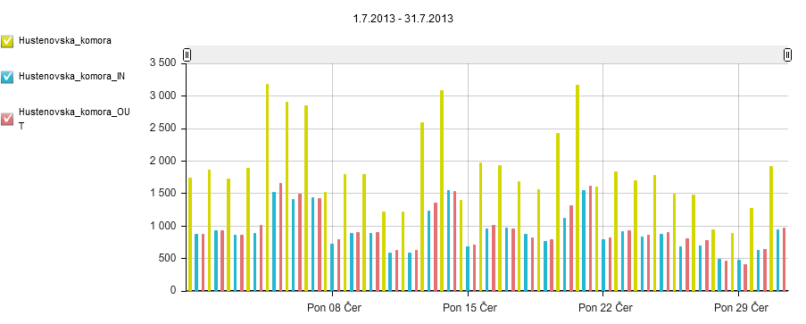
Souhrn 07/2013 | Hustenovska_komora | Hustenovska_komora_IN | Hustenovska_komora_OUT
Celkem | 58,331 | 28,559 | 29,772
Den s nejvyšší návštěvností | Pát 05. Čer 2013 (3 178) | Ned 14. Čer 2013 (1 547) | Pát 05. Čer 2013 (1 659)
Den s nejnižší návštivností | Pon 29. Čer 2013 (880) | Pon 29. Čer 2013 (471) | Pon 29. Čer 2013 (409)
Nejfrekventovanější den | Neděle | Neděle | Neděle
Hodinový průměr | 78 | 38 | 40
Denní průměr | 1,882 | 921 | 960
Měsíční průměr | 58,331 | 28,559 | 29,772

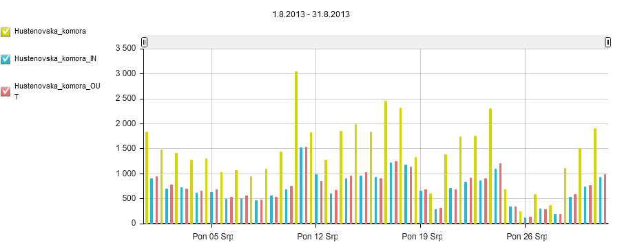
Souhrn 08/2013 | Hustenovska_komora | Hustenovska_komora_IN | Hustenovska_komora_OUT
Celkem | 44,877 | 22,059 | 22,818
Den s nejvyšší návštěvností | Ned 11. Srp 2013 (3 044) | Ned 11. Srp 2013 (1 515) | Ned 11. Srp 2013 (1 529)
Den s nejnižší návštivností | Pon 26. Srp 2013 (245) | Pon 26. Srp 2013 (118) | Pon 26. Srp 2013 (127)
Nejfrekventovanější den | Sobota | Sobota | Sobota
Hodinový průměr | 60 | 30 | 31
Denní průměr | 1,448 | 712 | 736
Měsíční průměr | 44,877 | 22,059 | 22,818

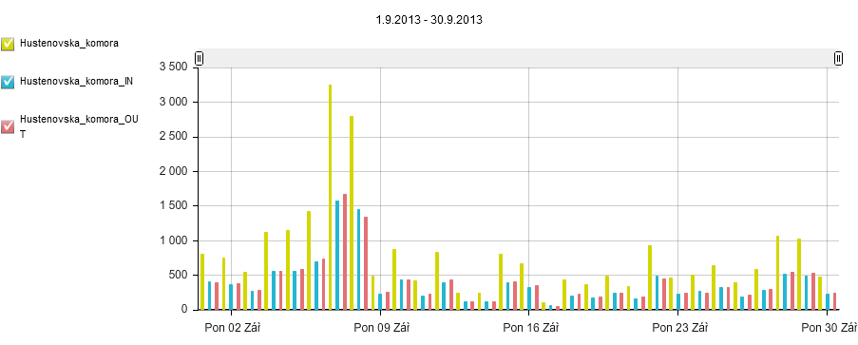
Souhrn 09/2013 | Hustenovska_komora | Hustenovska_komora_IN | Hustenovska_komora_OUT
Celkem | 24,186 | 11,923 | 12,263
Den s nejvyšší návštěvností | Sob 07. Zář 2013 (3 247) | Sob 07. Zář 2013 (1 572) | Sob 07. Zář 2013 (1 675)
Den s nejnižší návštivností | Úte 17. Zář 2013 (111) | Úte 17. Zář 2013 (60) | Úte 17. Zář 2013 (51)
Nejfrekventovanější den | Neděle | Neděle | Sobota
Hodinový průměr | 34 | 17 | 17
Denní průměr | 806 | 397 | 409
Měsíční průměr | 24,186 | 11,923 | 12,263

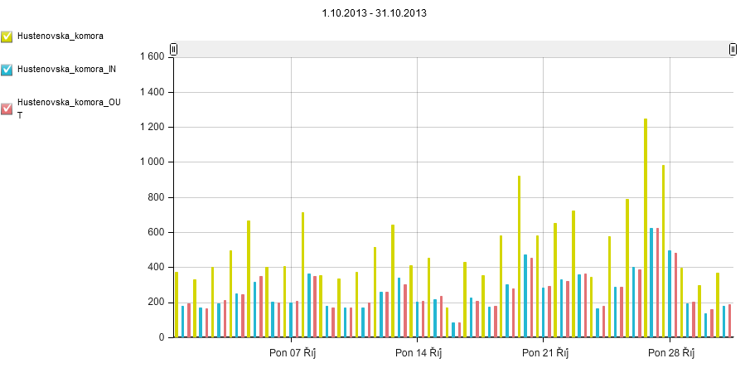
Souhrn 10/2013 | Hustenovska_komora | Hustenovska_komora_IN | Hustenovska_komora_OUT
Celkem | 16,296 | 8,138 | 8,158
Den s nejvyšší návštěvností | Ned 27. Říj 2013 (1 248) | Ned 27. Říj 2013 (622) | Ned 27. Říj 2013 (626)
Den s nejnižší návštivností | Stř 16. Říj 2013 (171) | Stř 16. Říj 2013 (84) | Stř 16. Říj 2013 (87)
Nejfrekventovanější den | Neděle | Neděle | Neděle
Hodinový průměr | 22 | 11 | 11
Denní průměr | 526 | 263 | 263
Měsíční průměr | 16,296 | 8,138 | 8,158

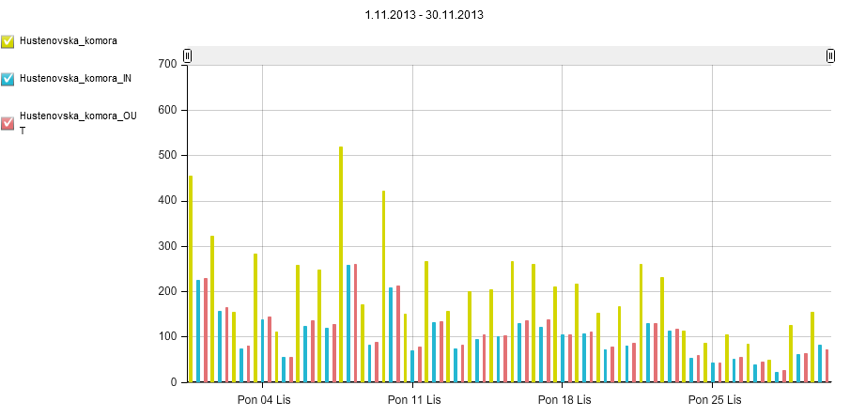
Souhrn 11/2013 | Hustenovska_komora | Hustenovska_komora_IN | Hustenovska_komora_OUT
Celkem | 6,412 | 3,136 | 3,276
Den s nejvyšší návštěvností | Pát 08. Lis 2013 (520) | Pát 08. Lis 2013 (259) | Pát 08. Lis 2013 (261)
Den s nejnižší návštivností | Čtv 28. Lis 2013 (49) | Čtv 28. Lis 2013 (23) | Čtv 28. Lis 2013 (26)
Nejfrekventovanější den | Pátek | Pátek | Pátek
Hodinový průměr | 9 | 4 | 5
Denní průměr | 214 | 105 | 109
Měsíční průměr | 6,412 | 3,136 | 3,276

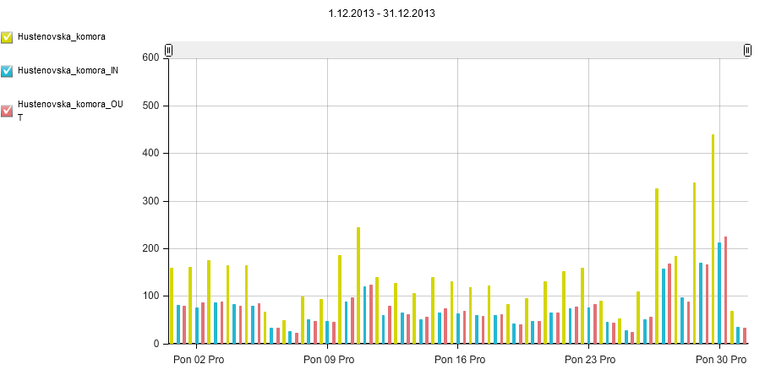
Souhrn 12/2013 | Hustenovska_komora | Hustenovska_komora_IN | Hustenovska_komora_OUT
Celkem | 4,686 | 2,308 | 2,378
Den s nejvyšší návštěvností | Pon 30. Pro 2013 (439) | Pon 30. Pro 2013 (213) | Pon 30. Pro 2013 (226)
Den s nejnižší návštivností | Sob 07. Pro 2013 (49) | Sob 07. Pro 2013 (26) | Sob 07. Pro 2013 (23)
Nejfrekventovanější den | Pondělí | Pondělí | Pondělí
Hodinový průměr | 6 | 3 | 3
Denní průměr | 151 | 74 | 77
Měsíční průměr | 4,686 | 2,308 | 2,378

